Sheet1
ID | Date | Summary (Where-What-While) | Priority | Severity | Steps to reproduce | Expected result | Actual result | Version | Environment | Attachment
 |  |  |  |  | Precondition: the user is registreted in the system.
1 | 08.10.2022 | The Login button is aktiv despite the fact, that the input fields are not filled. |  | Major | 1. Open Login page https://skilldesk.starta.university/members/login. 2. Press the "Login button". | 1. Login button is disabled, //when the login - input fields (mail, password) are not filled. 2. After pressing the Login button, shoud open new model window asking to fill all empty input fields. | 1. Login button is aktiv. 2. After pressing this button, the loader is in progress. | 1 | Windows 11, Google Chrome | 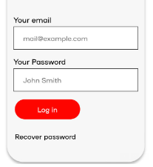 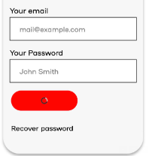
2 | 08.10.2022 | The possibility to recover password is unavailable. |  | Blocker | 1. Open Login page https://skilldesk.starta.university/members/login. 2. Press the recover password field. | 1. After pressing the link "Recover password", the new model window have to be opened with note, that your new password was sent to registreted email or with any other possibility. | 1. //After pressing the field "Recover password"//, the user is still on the login page without any result.Login button is endlos loading. | 1 | Windows 11, Safari 14.7

 | Teacher's comment: Хорошая работа! Из замечаний:
 | 1. У Вас вынесен Pre-condition о том, что пользователь должен быть зарегистрирован, для обоих баг репортов. В целом, это не лучшая практика, так как наши баг репорты должны быть независимы друг от друга. Плюс для воспроизведение первого бага совсем не обязательно существование какого-то пользователя.
 | 2. В шагах указано open Home page, хотя ссылка дается на Login page.
 | 3. Если хотим указать название кнопки, то лучше написать «Login» button, а не «Login button», так как button - это элемент интерфейса.
 | 4. Во втором баг репорте лучше написать Press the «Recover password» link, так как это ссылка, а не поле.
 | 5. В Expected result мы пишем сам результат, без каких либо условий, потому что сами условия уже описаны в Steps to reproduce. То есть в первом баг репорте лучше убрать часть, начиная с when.
 | 6. Если кнопка недоступна для нажатия лучше использовать слово disabled, если доступна - enabled.
 | 7. В Actual result второго баг репортаж не стоит писать «After pressing…», этот шаг уже описан в Steps to reproduce. В остальном хорошо!

